Giới thiệu
GHI CHÚ: Vui lòng không đưa thông tin cá nhân hoặc thông tin nhận dạng như tên, số điện thoại, địa chỉ, v.v., liên quan đến cá nhân vào các tài liệu này.

 | Kế Hoạch Tham Vấn

 | Giới thiệu | Bối Cảnh Thực Hiện Tham Vấn Công Bằng
 | Kế Hoạch Tham Vấn là một công cụ để thiết kế các hoạt động tiếp cận và tham vấn cộng đồng toàn diện và công bằng hơn. Trong quy trình MVP 2.0, quý vị sẽ tham vấn với các thành viên cộng đồng để: | Tác động của biến đổi khí hậu không ảnh hưởng đến tất cả mọi người và cộng đồng một cách giống nhau. Nhà ở an toàn và ổn định, cơ hội việc làm, các mối liên kết xã hội, truy cập internet ổn định, thực phẩm giá cả phải chăng và các lựa chọn giao thông đều giúp giảm thiểu tác động của biến đổi khí hậu và giúp dễ dàng ứng phó hoặc thích nghi hơn. Khả năng tiếp cận các nguồn lực này, cũng như đối tượng phải đối mặt với rủi ro lớn hơn từ các hiểm họa khí hậu, đều bị chi phối bởi những bất công sẵn có trong xã hội, bao gồm phân biệt chủng tộc có hệ thống, các rào cản về khả năng tiếp cận, sự gạt ra ngoài lề về chính trị và tình trạng thiếu đầu tư. Nếu các giải pháp khí hậu không trực tiếp giải quyết những nguyên nhân gốc rễ gây ra tình trạng dễ bị tổn thương này, các hiểm họa khí hậu sẽ tiếp tục làm trầm trọng thêm sự bất bình đẳng hiện có và gây ra gánh nặng không cân xứng. Chìa khóa để thu hẹp khoảng cách bất bình đẳng này là đảm bảo rằng người dân và cộng đồng chịu ảnh hưởng nặng nề nhất bởi rủi ro khí hậu được tham gia cung cấp thông tin, định hướng và xác định các giải pháp thích ứng với biến đổi khí hậu phù hợp với nhu cầu cụ thể của cộng đồng họ. Điều này đòi hỏi phải xây dựng và duy trì các mối quan hệ đối tác cộng đồng vững mạnh với các thành viên cộng đồng, đồng thời phân bổ nguồn lực một cách rõ ràng cho các quy trình mang tính toàn diện, phù hợp với văn hóa và đáp ứng nhu cầu cụ thể của các nhóm cộng đồng khác nhau. Hoạt động tham vấn lấy công bằng làm trung tâm thúc đẩy những thay đổi trong quản trị và cho phép các thành viên cộng đồng sử dụng kiến thức, chuyên môn và kinh nghiệm thực tiễn địa phương để cùng lãnh đạo việc lập kế hoạch ứng phó dựa trên cộng đồng với chính quyền thành phố. Hãy xem Tài liệu Nguyên Tắc và Nền Tảng Tham Vấn Toàn Diện (liên kết bên dưới) để được hướng dẫn về việc lập kế hoạch và thực hiện các quy trình và hoạt động tham vấn lấy công bằng làm trung tâm.
 | 1. Tìm hiểu về những yếu tố góp phần gây ra tình trạng dễ tổn thương và khả năng thích ứng xã hội (bước 5); 2. Nhận ý kiến phản hồi liên quan đến các ưu tiên về khả năng thích ứng được cập nhật của cộng đồng (bước 6); 3. Nhận ý kiến phản hồi về các ý tưởng Dự Án Hạt Giống tiềm năng (bước 7); và 4. Trong quá trình thực hiện Dự Án Hạt Giống của quý vị (bước 9).
 | Mặc dù quý vị chỉ cần nộp Kế Hoạch Tham Vấn ở bước 5, công cụ này có thể giúp quý vị lập kế hoạch tiếp cận và tham vấn cho tất cả các bước này.

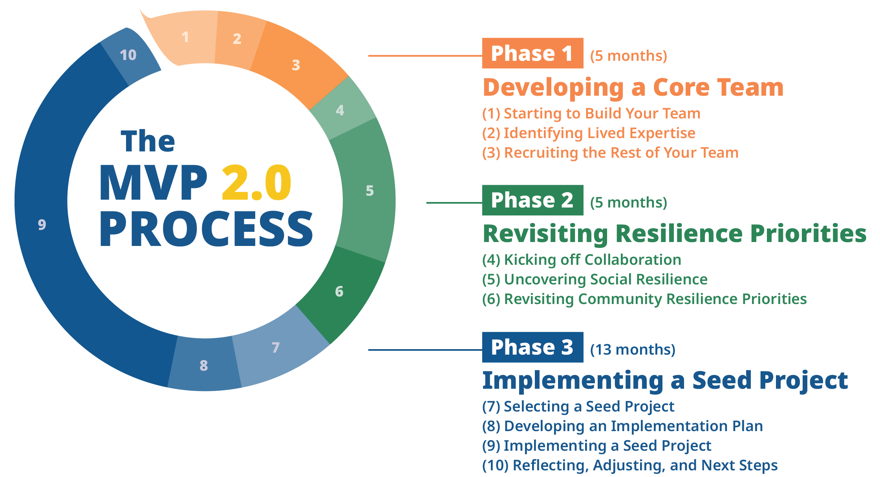
Giai Đoạn 1
(5 tháng)
QUY TRÌNH MVP 2.0
Xây Dựng Nhóm Nòng Cốt
(1) Bắt Đầu Xây Dựng Nhóm
(2) Xác Định Chuyên Môn Thực Tiễn
(3) Chiêu Mộ Các Thành Viên Còn Lại của Nhóm

Giai Đoạn 2
(5 tháng)
Xem Xét Lại Ưu Tiên Thích Ứng
(4) Triển Khai Hợp Tác
(5) Đánh Giá Khả Năng Thích Ứng Xã Hội
(6) Xem Xét Lại Ưu Tiên về Khả Năng Thích Ứng của Cộng Đồng

Giai Đoạn 3
(13 tháng)
Triển Khai Dự Án Hạt Giống
(7) Lựa Chọn Dự Án Hạt Giống
(8) Xây Dựng Kế Hoạch Thực Hiện
(9) Triển Khai Dự Án Hạt Giống
(10) Suy Ngẫm, Điều Chỉnh và Các Bước Tiếp Theo

 |  | Nguyên Tắc và Nền Tảng Tham Vấn Toàn Diện

 | Quý vị cũng có thể áp dụng công cụ hữu ích này cho các sáng kiến khác trong cộng đồng, nằm ngoài phạm vi MVP 2.0, ví dụ như cho các đơn xin Khoản Tài Trợ Hành Động MVP trong tương lai hoặc các cơ hội tài trợ khác.

1. Mục Tiêu
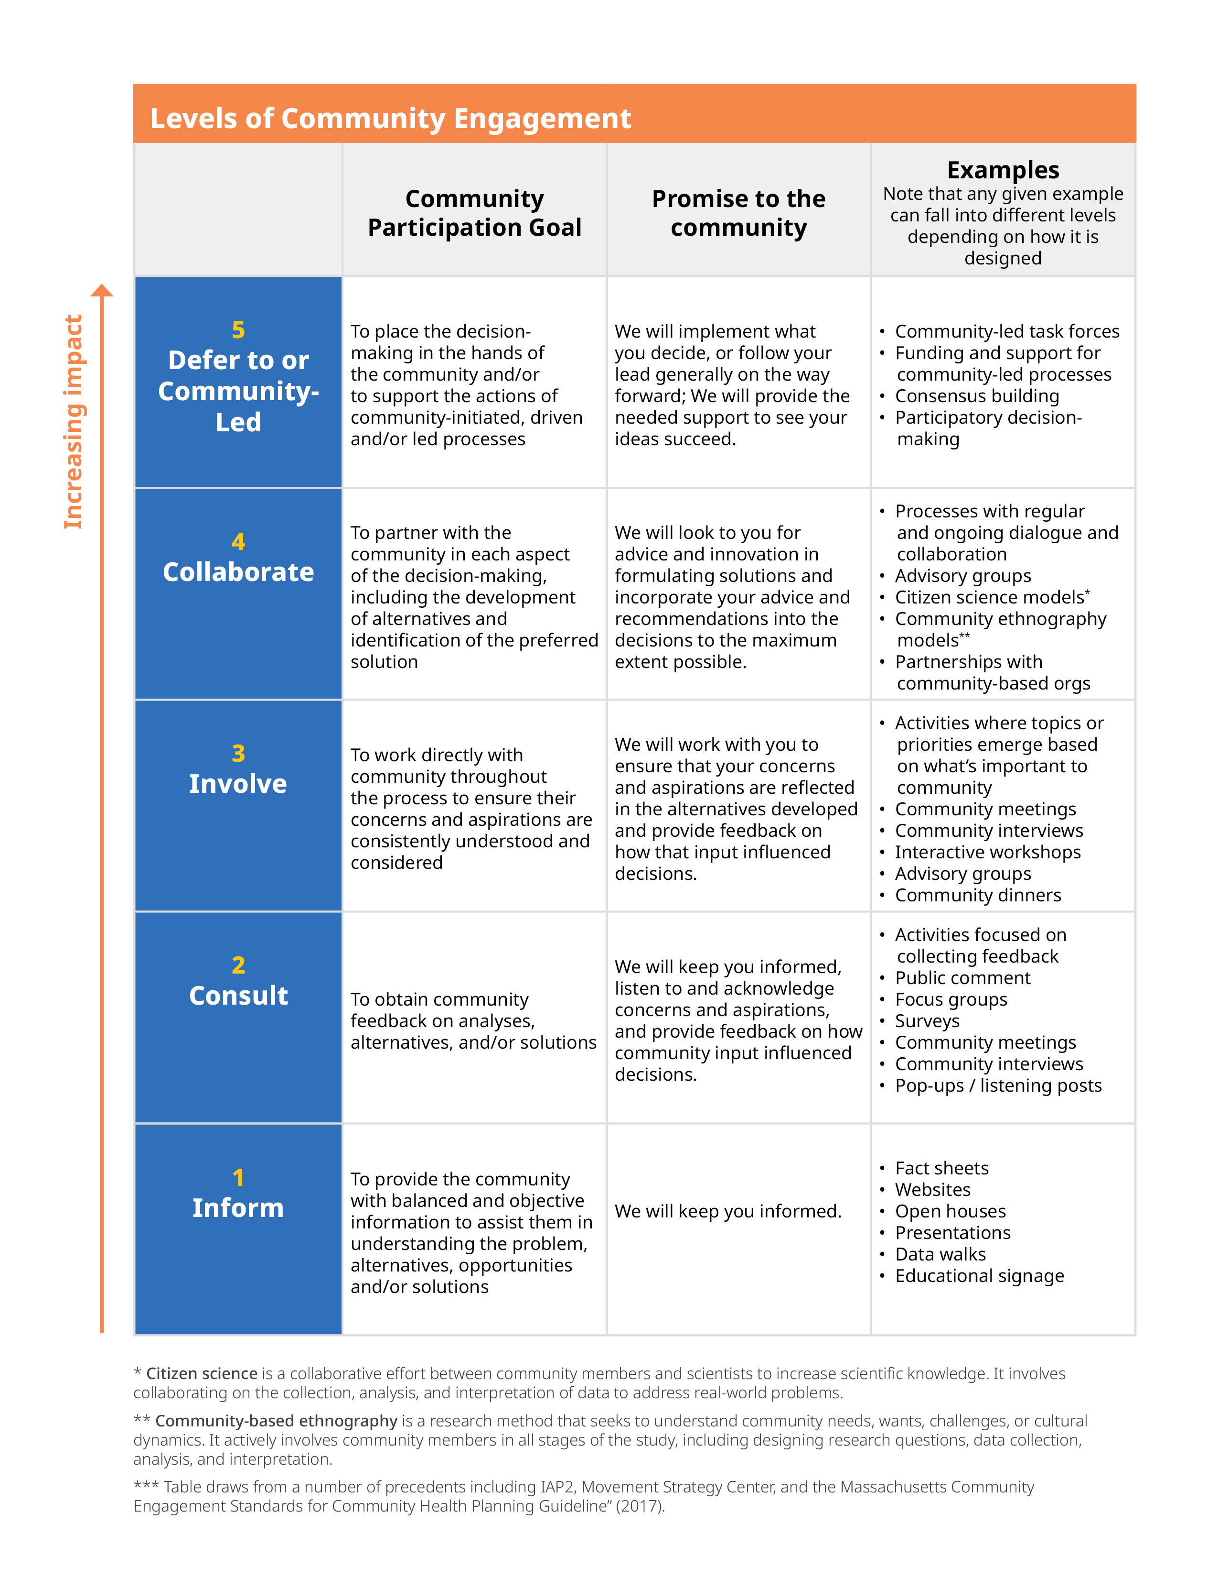
Tác động tăng dần
GHI CHÚ: Vui lòng không đưa thông tin cá nhân hoặc thông tin nhận dạng như tên, số điện thoại, địa chỉ, v.v., liên quan đến cá nhân vào các tài liệu này.
 | BƯỚC 1. Mục Tiêu

Mức Độ Tham Vấn Cộng Đồng
5
Trao Quyền hoặc Do Cộng Đồng Lãnh Đạo
Mục Tiêu Tham Gia Cộng Đồng
Trao quyền ra quyết định cho cộng đồng và/hoặc hỗ trợ các hoạt động do cộng đồng khởi xướng, thúc đẩy và/hoặc lãnh đạo
Lời hứa với cộng đồng
Chúng tôi sẽ thực hiện những gì quý vị quyết định, hoặc làm theo hướng dẫn của quý vị; Chúng tôi sẽ hỗ trợ nếu cần thiết để hiện thực hóa ý tưởng của quý vị.
Ví dụ
Lưu ý rằng mỗi ví dụ được đưa ra đều có thể thuộc các mức độ khác nhau tùy theo cách thiết kế.
 Các nhóm chuyên trách do cộng đồng lãnh đạo
 Tài trợ và hỗ trợ cho các quy trình do cộng đồng dẫn dắt
 Xây dựng sự đồng thuận
 Tham gia ra quyết định
 | 1A Mục tiêu của quý vị khi tham vấn hoặc hợp tác với các thành viên cộng đồng vào thời điểm này là gì? Xem xét:
 | • Quý vị hy vọng mình sẽ học được điều gì? • Quý vị hy vọng sẽ chia sẻ thông tin gì? • Quý vị hy vọng những mối quan hệ nào sẽ phát triển hoặc được củng cố thông qua quy trình này? • Mục tiêu của các thành viên cộng đồng khi tham gia vào quy trình này là gì? (Có cách nào để hỏi điều đó trong quá trình tiếp cận cộng đồng của quý vị không?)

4
Hợp tác
Hợp tác với cộng đồng trong mọi khía cạnh của quá trình ra quyết định, bao gồm việc xây dựng các phương án thay thế và xác định giải pháp ưu tiên.
Chúng tôi sẽ tham khảo ý kiến và đề xuất của quý vị để tìm ra giải pháp và sẽ tiếp thu tối đa những lời khuyên và đề xuất của quý vị vào các quyết định.
Chúng tôi sẽ hợp tác để đảm bảo rằng những mối lo ngại và nguyện vọng của quý vị được phản ánh trong các phương án mà chúng tôi xây dựng và sẽ phản hồi về việc những ý kiến đóng góp đó đã ảnh hưởng đến các quyết định như thế nào.
Đối thoại và hợp tác thường xuyên và liên tục trong các quy trình
Nhóm cố vấn
Mô hình khoa học công dân*
Mô hình nghiên cứu dân tộc học cộng đồng**
Quan hệ hợp tác với các tổ chức dựa vào cộng đồng
Các hoạt động trong đó các chủ đề hoặc ưu tiên được xác định dựa trên những gì quan trọng đối với cộng đồng
Cuộc họp cộng đồng
Phỏng vấn cộng đồng
Hội thảo tương tác
Nhóm cố vấn
Bữa tối cộng đồng
 | 1B Việc tham vấn hoặc hợp tác với các thành viên cộng đồng ở giai đoạn này sẽ định hướng quy trình hoặc các quyết định dự án trong tương lai như thế nào?
3
Huy động
Phối hợp trực tiếp với cộng đồng trong suốt quy trình để đảm bảo những mối lo ngại và nguyện vọng của họ luôn được thấu hiểu và xem xét một cách nhất quán.
2
Tham vấn
Thu thập phản hồi từ cộng đồng về các phân tích, phương án thay thế và/hoặc giải pháp.
Chúng tôi sẽ tiếp tục cập nhật thông tin, lắng nghe và ghi nhận những mối lo ngại và nguyện vọng của quý vị, đồng thời cung cấp phản hồi về cách mà ý kiến đóng góp của cộng đồng đang ảnh hưởng đến các quyết định.
Các hoạt động tập trung vào thu thập ý kiến phản hồi
Ý kiến đóng góp từ công chúng
Nhóm tập trung
Khảo sát
Buổi họp cộng đồng
Phỏng vấn cộng đồng
Các điểm tiếp nhận ý kiến lưu động
 | 1C Xem xét bảng Mức Độ Tham Vấn Cộng Đồng ở bên phải (hoặc nhấp vào hình ảnh để tải xuống). Năm hạng mục này thể hiện các mức độ tham gia khác nhau của cộng đồng vào quá trình ra quyết định. Khi tiến dần lên các mức cao hơn trong bảng, cộng đồng sẽ đóng vai trò lớn hơn trong việc ra quyết định; đồng thời, quy trình này cũng mở ra cơ hội để giải quyết tốt hơn các nguyên nhân gốc rễ dẫn đến tình trạng dễ bị tổn thương và thúc đẩy những kết quả công bằng. Dù mỗi mức độ tham vấn đều có ý nghĩa và thời điểm phù hợp, Chương Trình MVP vẫn khuyến khích đạt được gần mức độ 5 càng tốt. Dựa trên mục tiêu tham vấn cộng đồng của quý vị, quý vị đang tập trung vào mức độ nào trong bảng? Những phương pháp tiếp cận nào có thể phù hợp với mức độ tham vấn đó?

1
Cung cấp thông tin
* Khoa học công dân là một nỗ lực hợp tác giữa các thành viên cộng đồng và các nhà khoa học nhằm nâng cao kiến thức khoa học. Điều này bao gồm hợp tác thu thập, phân tích và diễn giải dữ liệu để giải quyết các vấn đề thực tế.
** Nghiên cứu dân tộc học cộng đồng là một phương pháp nghiên cứu nhằm mục đích hiểu nhu cầu, mong muốn, thách thức hoặc đặc điểm văn hóa của cộng đồng. Nghiên cứu này chủ động thu hút các thành viên cộng đồng tham gia vào tất cả các giai đoạn của nghiên cứu, bao gồm thiết kế câu hỏi nghiên cứu, thu thập dữ liệu, phân tích và diễn giải.
*** Bảng này tham khảo một số tiền lệ bao gồm IAP2, Trung Tâm Chiến Lược Phong Trào và Tiêu Chuẩn Tham Gia Cộng Đồng Massachusetts cho Hướng Dẫn Lập Kế Hoạch Sức Khỏe Cộng Đồng” (2017).
Cung cấp cho cộng đồng thông tin cân bằng và khách quan để giúp họ hiểu rõ vấn đề, các phương án thay thế, cơ hội và/hoặc giải pháp.
Chúng tôi sẽ tiếp tục cung cấp thông tin cho quý vị.
Tờ thông tin
Trang web
Cuộc họp mở
Buổi thuyết trình
Trưng bày dữ liệu
Biển thông tin
 | 1D Cần phải thay đổi những gì để nâng cao mức độ theo bảng này? Điều đó có thể thay đổi quy trình, kết quả tiềm năng hoặc mối quan hệ với các thành viên cộng đồng như thế nào? Liệu chúng ta có cơ hội để lồng ghép điều đó vào không?

